상품제안서
다이아 보틀 올트라이탄 | 상품코드: F16009

 |  |  |  |  |  |  | 02-412-0044 | www.easy1.co.kr
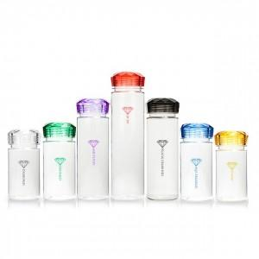

【상세/제작정보】 | 300ml,350ml,500ml 동일단가!

【인쇄/포장옵션】 | 실크 / 포장지포장

【공급단가】 | 수량 | 200~ | 500~ | 1,000~ | 2,000~ | 3,000~
*VAT별도 | 300ml | 3,080원 | 2,970원 | 2,860원 | 2,750원 | 2,640원
 | 350ml | 3,080원 | 2,970원 | 2,860원 | 2,750원 | 2,640원
 | 500ml | 3,080원 | 2,970원 | 2,860원 | 2,750원 | 2,640원

【상품 URL】 | https://dev.easy1.co.kr:443/src/goods_detail.php?gdno=16009

